B to C
 | 業界 | 社名 | 中期経営計画 | 重点課題 | 成長戦略 | 概念図（画像を貼り付けて下さい） | リンク
例 | 不動産 | 三井不動産 | イノベーション2017ステージⅡ | 「顧客志向の経営」「ビジネスモデルの革新」「グループ経営の進化」 | （1）街づくりの推進 （2）オフィスビル事業の進化 （3）商業施設事業の更なる展開 （4）物流施設事業の拡大 （5）住宅事業の競争力強化 （6）ホテル・リゾート事業の拡大 （7）投資家共生モデルの推進 （8）海外事業の飛躍的な成長 | 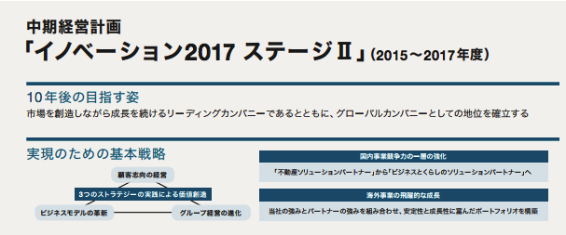
2 | 飲料
3 | 1位 | サントリーHD | 2015年‐2017年経営戦略 | 継続強化する既存エリアに、アジア、アフリカ等の新たなエリアを加えた約20カ国に重点的に経営資源を投入していきます。 | （1）各エリアの既存重点ブランドを継続強化するとともに、消費者のニーズを捉えた新たな価値を持つ商品を提案し、需要を創造していきます。そのために、研究開発、マーケティング、生産技術の絶えざる革新に取り組んでいきます。 （2）エリアに合わせた流通基盤、生産基盤の更なる強化に注力します。 流通基盤の強化の手段として、M&Aも積極的に検討していきます。 （3）コスト削減に継続して取り組み、成長投資に必要な原資を確保します。 | 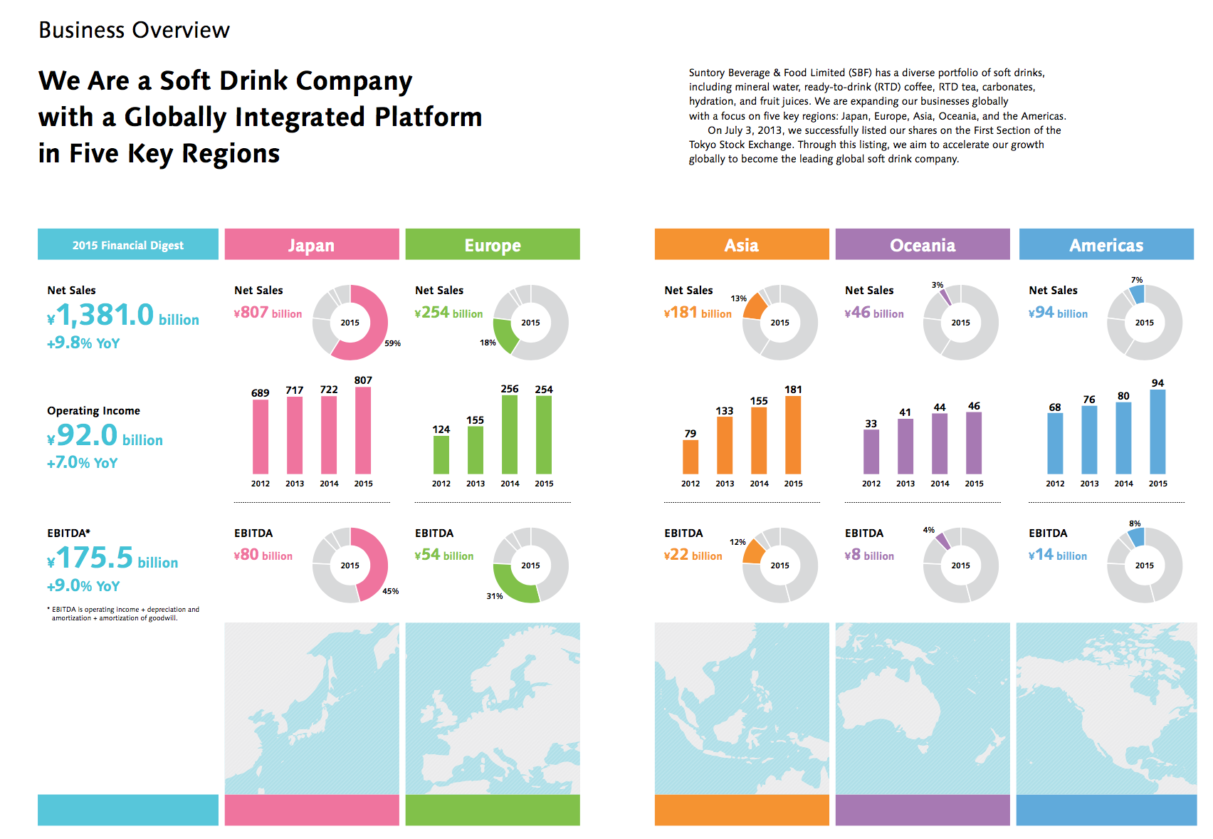 | https://www.suntory.com/softdrink/ir/library/pdf/2015_00_Full.pdf | https://www.suntory.co.jp/softdrink/ir/management/plan.html
4 | 2位 | コカ・コーライーストジャパン 統合により「コカ・コーラボトラーズジャパン」 | 将来への夢がふくらむ３年 | 「清涼飲料事業」 「ヘルスケア・スキンケア事業」 | ＜清涼飲料事業 基本戦略＞ 1 既存ビジネスの徹底強化による収益力向上 2 新たな成長事業の構築 3 バリューチェーンプロセスの進化 4 高品質・低コストオペレーション体制の実現 5 適切な資本（ヒト・モノ・カネ）投下 6 ＣＳＶの推進 7 組織能力および経営基盤の強化 8 社員の働きがい向上 ＜ヘルスケア・スキンケア事業 基本戦略＞ 1 既存事業の強化による収益力向上 2 事業領域拡大による売上げ向上 3 高品質・低コストオペレーションへの変革 4 成長につながる投資への配分 5 ガバナンスおよびリスク予防体制の強化 6 新たな人事制度の構築・人材育成の強化による組織風土の改革 7 営業施策立案につながる情報システムの整備 | 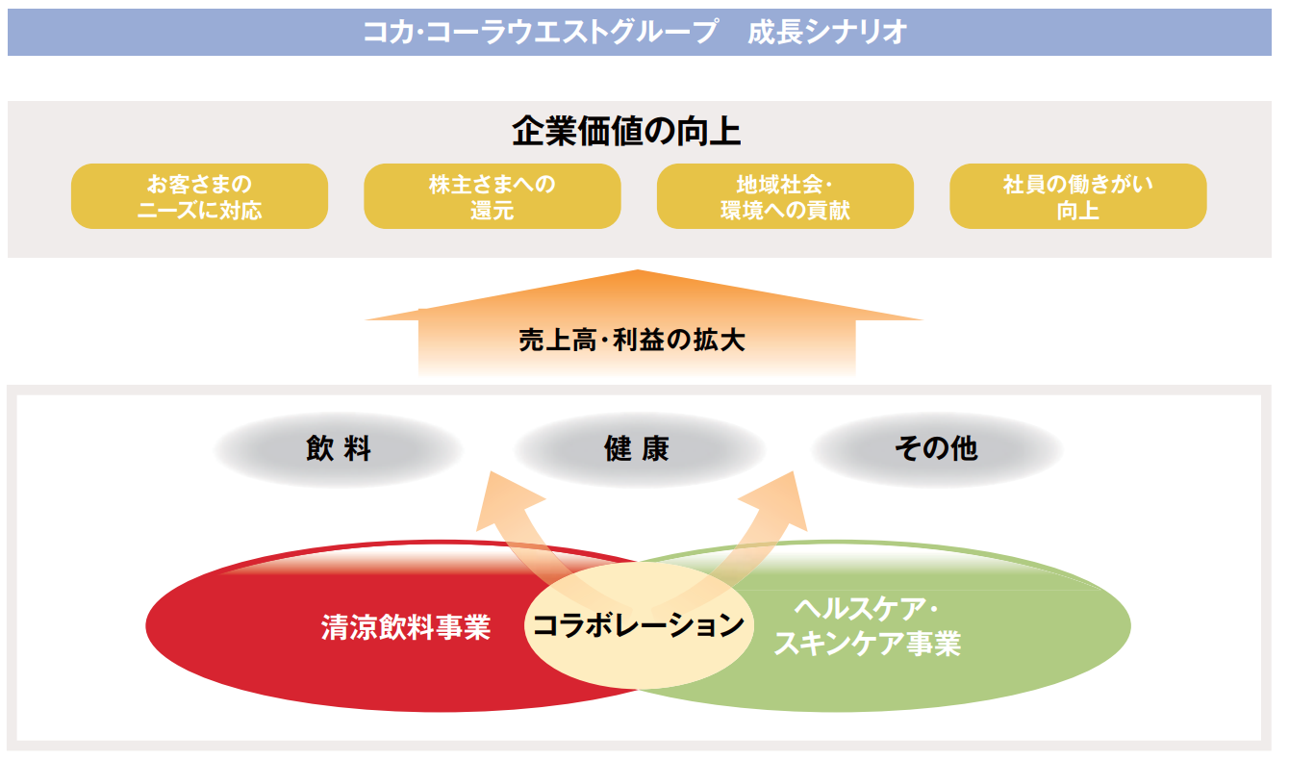 | https://www.ccbji.co.jp/ir/pdf/ja/annualreview/ccw/an_2015.pdf
5 | 3位 | アサヒグループHD | 持続的成長を目指した“企業価値向上経営”の深化 | ① 国内収益基盤の盤石化と国際事業の成長エンジン化による「稼ぐ力」の強化 ② 資本コストを踏まえた資産・資本効率の向上 ③ サステナビリティの向上を目指したＥＳＧへの取り組み強化 | 酒類事業 ◆グループ最大のキャッシュカウビジネスとして、高い収益性の維持・向上を図る ◆グループ第２の柱として、差別化されたポジションの確立により利益ある成長を実現する ◆「強み」への集中と事業統合を梃にして、グループの次世代の成長基盤を育成する ◆「強み」を活かすグローバルな成長基盤を拡大し、グループの持続的な成長を牽引する | 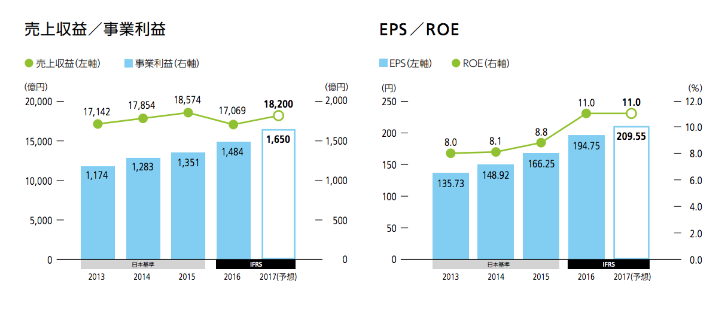
6 | 4位 | 伊藤園 | 2018年-2022年 中長期経営計画 | 「「世界のティーカンパニー」へ」 「国内総合飲料メーカー、 新規事業領域への挑戦」 | 世界のティーカンパニー」へ 1. 「お～いお茶」と「ITOEN」のグローバル展開 2. 世界・国内緑茶市場No.1 3. 世界に通用するティーテイスターの育成 国内総合飲料メーカー、新規事業領域への挑戦 1. ブランド強化、新ブランドの育成 2. 総顧客数の拡大、国内収益基盤の強化 3. 新規事業への挑戦 | 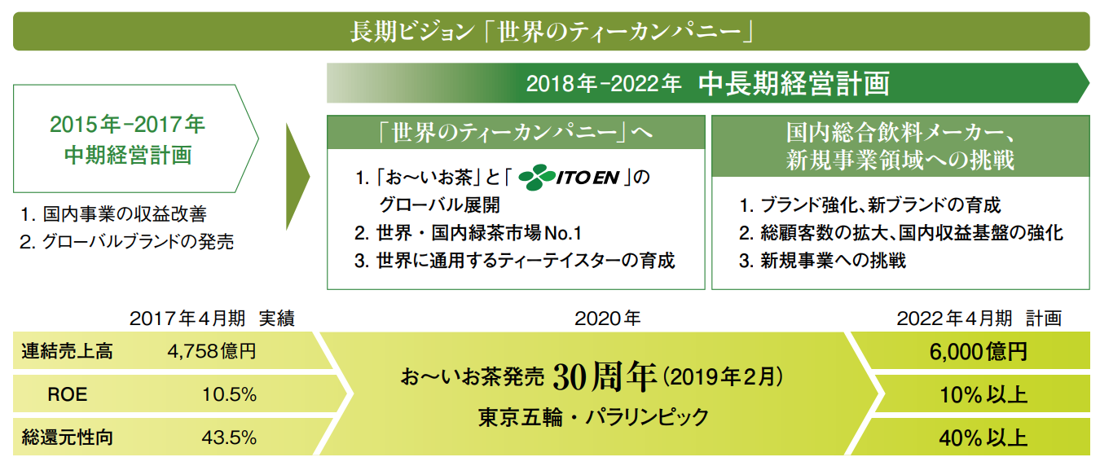
7 | 5位 | コカ・コーラウエスト （コカコーラ・イーストと統合された：上記） | - | - | - | -
8 | 食品
9 | 1位 | 日本ハム | 変革による骨太なビジネスモデルの構築 | 「国内事業の競争優位性の確率」 「グローバル企業への加速」 | 「国内事業の持続的な収益力強化」 「海外売上高の早期拡大」 「戦略的ブランディングの推進」 「グループ横断型コーポレート機能の強化」 |  | https://www.nipponham.co.jp/ir/policy/plan.html
10 | 2位 | 明治HD | STEP UP17 | 「食品セグメント」 「医療品セグメント」 | 「優位事業の強化と新たな成長への挑戦」 「環境変化に対応しうる収益力の強化」 「グローバル展開の推進」 「経営基盤の進化」 | 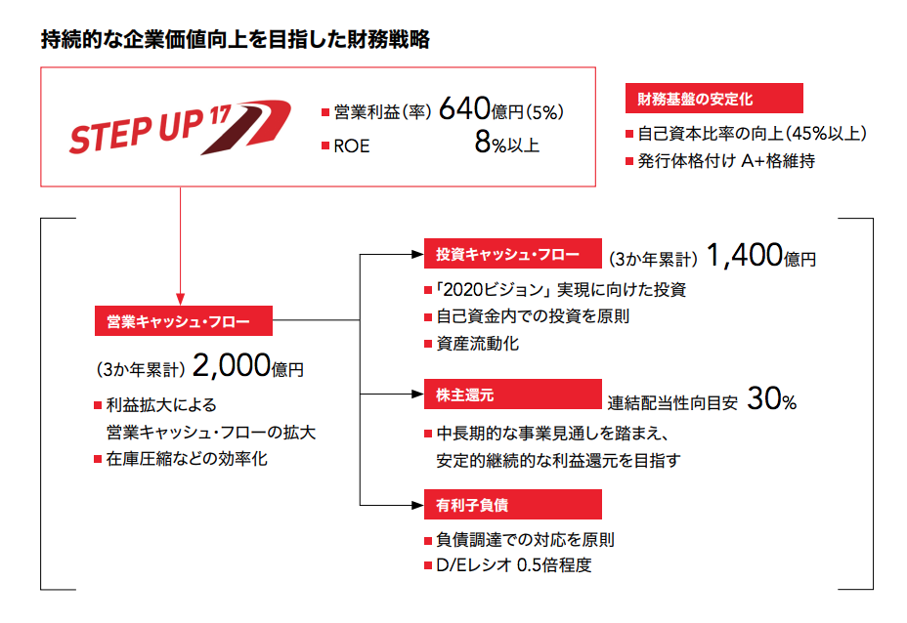 | http://www.meiji.com/investor/library/annualreport/2015/pdf/annualreport_2015_ja_all.pdf | http://www.meiji.com/management/project/
11 | 3位 | 味の素 | 「ASVを通じたサステナブルな成長の実現 | 「食品」 「アミノサイエンス」 | 「コモディティ事業からの抜本的な転換」 「事業横断でのサステナブルバリューチェーンの構築」 「食品の地域ポートフォリオ強化を通じた確かな成長」 「新たな事業の柱の構築による事業ポートフォリオの拡張」 | 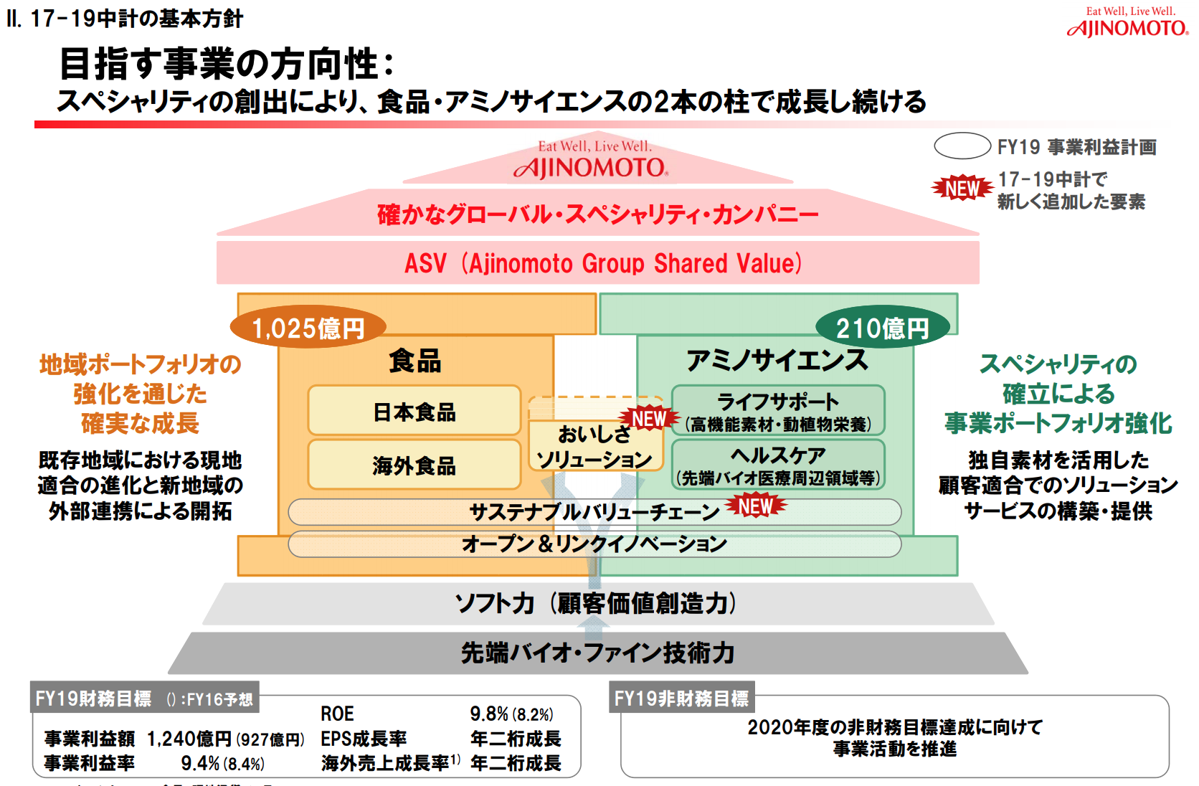 | https://www.ajinomoto.com/jp/ir/event/midium_term/main/02/teaserItems1/00/linkList/0/link/17-19presentation-J.pdf
12 | 4位 | 山崎製パン
13 | 5位 | マルハニチロ | Challenge Toward 2017 | グループガバナンス体制の再構築による信頼の回復 1.食品安全管理を含むの再構築 2.危機管理体制の再構築 3.グループガバナンスの強化 | ユニット経営の推進による 収益力の拡大 1.成長戦略の遂行 2.グローバル領域での収益拡大 3.財務体質の改善 | 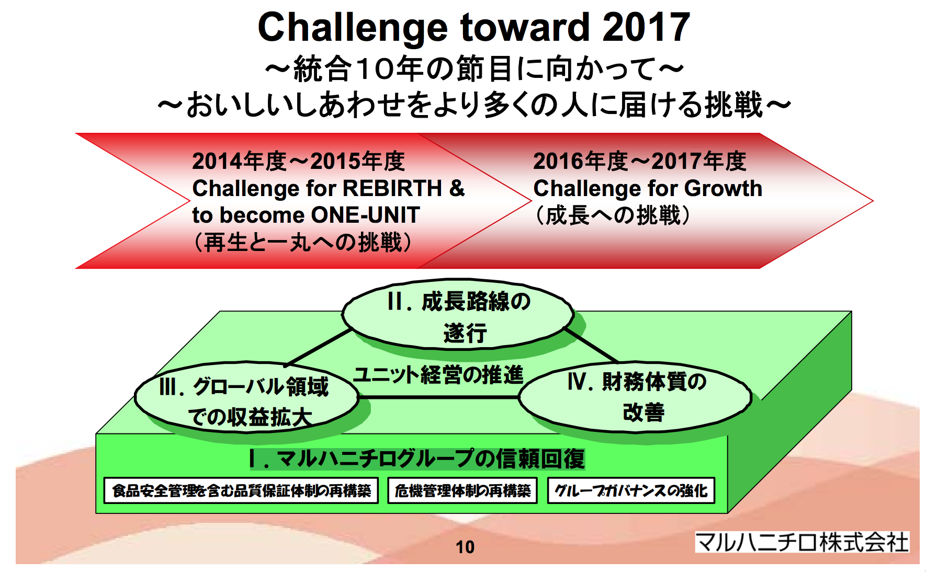 | https://www.maruha-nichiro.co.jp/corporate/management/policy/pdf/Challenge_toward2017_3.pdf | https://www.maruha-nichiro.co.jp/corporate/ir/library/pdf/report070.pdf
14 | お菓子
15 | 1位 | 江崎グリコ
16 | 2位 | カルビー
17 | 3位 | 森永製菓
18 | 4位 | 明治HD
19 | 5位 | ブルボン
20 | 家電
21 | 1位 | 日立製作所
22 | 2位 | ソニー
23 | 3位 | パナソニック
24 | 4位 | 東芝
25 | 5位 | 富士通
26 | 時計
27 | 1位 | カシオ計算機
28 | 2位 | シチズンHD
29 | 3位 | セイコーHD
30 | 4位 | リズム時計工業
31 | 5位 | ー
32 | トイレタリー
33 | 1位 | 花王
34 | 2位 | ユニ・チャーム
35 | 3位 | ライオン
36 | 4位 | アース製薬
37 | 5位 | 小林製薬
38 | スポーツ用品
39 | 1位 | アシックス
40 | 2位 | ミズノ
41 | 3位 | デサント
42 | 4位 | グローブライド
43 | 5位 | ダンロップスポーツ
44 | 化粧品
45 | 1位 | 資生堂
46 | 2位 | 花王
47 | 3位 | コーセー
48 | 4位 | ポーラ・オルビスHD
49 | 5位 | マンダム
50 | ゲーム
51 | 1位 | ソニー
52 | 2位 | 任天堂
53 | 3位 | バンダイナムコHD
54 | 4位 | スクウェア・エニック…
55 | 5位 | セガサミーHD
56 | 住宅
57 | 1位 | 大和ハウス工業
58 | 2位 | 積水ハウス
59 | 3位 | 飯田グループHD
60 | 4位 | 住友林業
61 | 5位 | 旭化成
62
63
64
65
66
67
68
69
70
71
72
73
74
75
76
77
78
79
80
81
82
83
84
85
86
87
88
89
90
91
92
93
94
95
96
97
98
99
100
101
102
103
104
105
106
107
108
109
110
111
112
113
114
115
116
117
118
119
120
121
122
123
124
125
126
127
128
129
130
131
132
133
134
135
136
137
138
139
140
141
142
143
144
145
146
147
148
149
150
151
152
153
154
155
156
157
158
159
160
161
162
163
164
165
166
167
168
169
170
171
172
173
174
175
176
177
178
179
180
181
182
183
184
185
186
187
188
189
190
191
192
193
194
195
196
197
198
199
200
201
202
203
204
205
206
207
208
209
210
211
212
213
214
215
216
217
218
219
220
221
222
223
224
225
226
227
228
229
230
231
232
233
234
235
236
237
238
239
240
241
242
243
244
245
246
247
248
249
250
251
252
253
254
255
256
257
258
259
260
261
262
263

